상품제안서
[밸류엠] CP 일체형 미니 도킹 보조배터리 4000mAh | 상품코드: S30596

 |  |  |  |  |  |  | 02-713-8555 | www.synergygift.co.kr
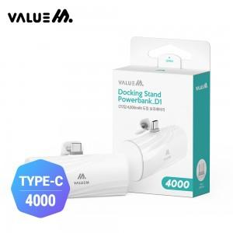

【상세/제작정보】

【인쇄/포장옵션】 | 레이저 / 포장지포장

【공급단가】 | 수량 | 50~ | 100~ | 500~ | 1,000~ | 3,000~
*VAT별도 | 단가 | 4,990원 | 4,690원 | 4,550원 | 4,320원 | 4,250원

【상품 URL】 | https://www.synergygift.co.kr:443/src/goods_detail.php?gdno=30596

